Sheet1
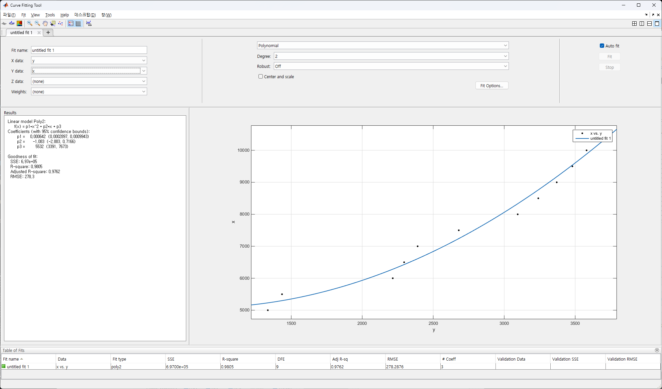

 |  |  | 5000 | 1335
 |  |  | 5500 | 1435
 |  |  | 6000 | 2215
 |  |  | 6500 | 2295
 |  |  | 7000 | 2390
 |  |  | 7500 | 2680
 |  |  | 8000 | 3095
 |  |  | 8500 | 3240
 |  |  | 9000 | 3370
 |  |  | 9500 | 3480
 |  |  | 10000 | 3580
 |  |  | 10500 | 3675

 |  |  | 65535
 |  |  |  |  |  |  | RPM 상태가 현재 이러함, 계산 어떻게 할지 ???????????????

 |  |  | TargetRPM | RealRPM
 |  |  | 10000 | 324
 |  |  | 15000 | 732
 |  |  | 20000 | 1208
 |  |  | 25000 | 2700 |  | 22000 | 2542
 |  |  | 30000 | 2907
 |  |  | 35000 | 3110
 |  |  | 40000 | 3435 | 이상 안오름

 |  |  | 10000 | 326
 |  |  | 11000 | 344
 |  |  | 12000 | 364

500 | 12157 | 10727 |  | 0
1000 | 17815 | 15719
1500 | 20979 | 18510
2000 | 22654 | 19989
2500 | 24330 | 21467
3000 | 32291 | 28492
3500 | 41000 | 36176

